HU001
Código | Nombre | Descripción | Responsable
HU001 | Login | El usuario puede acceder a su cuenta en la aplicación proporcionando su correo electrónico y contraseña. | Samuel Tejero

 | Identificador | HU001
 | Nombre | Login
 | Descripción | El usuario puede acceder a su cuenta en la aplicación proporcionando su correo electrónico y contraseña.
 | Criterios de aceptación | El sistema valida la información de login.
 |  | El sistema muestra un mensaje de error si la información es incorrecta.
 |  | El sistema redirige al usuario a su perfil después de un login exitoso.
 |  | El sistema mantiene la sesión activa durante un período determinado.
 |  | El sistema permite recuperar la contraseña olvidada.
 |  | El sistema es compatible con diferentes dispositivos móviles.
 |  | El sistema muestra un mensaje de bienvenida personalizado.
 | Mockups | 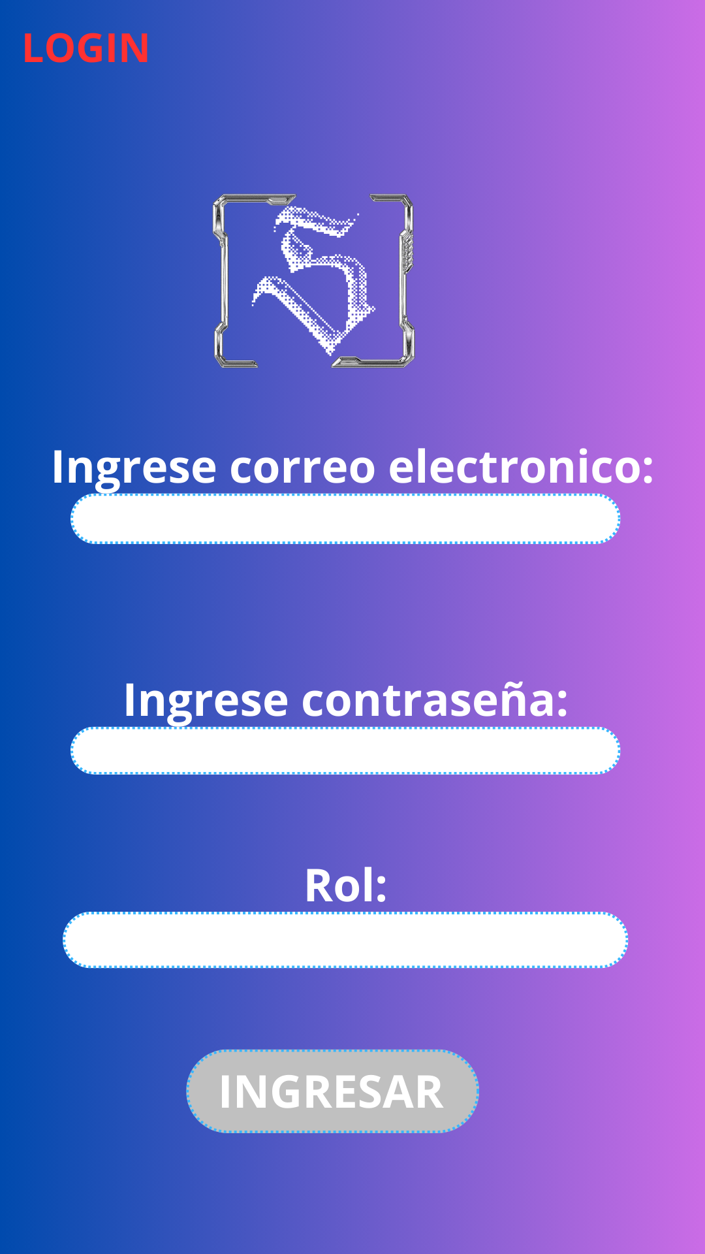

HU003
Código | Nombre | Descripción | Responsable
HU003 | Producto | El usuario puede ver información detallada sobre un producto específico. | Samuel tejero

 | Identificador | HU003
 | Nombre | Producto
 | Descripción | El usuario puede ver información detallada sobre un producto específico.
 | Criterios de aceptación | El sistema muestra información completa sobre el producto.
 |  | El sistema muestra imágenes de alta calidad del producto.
 |  | El sistema proporciona reseñas y calificaciones de otros usuarios.
 |  | El sistema permite agregar el producto al carrito.
 |  | El sistema muestra opciones de tamaño y color.
 |  | El sistema proporciona información sobre materiales y características.
 |  | El sistema muestra un mensaje si el producto está agotado.
 | Mockups | 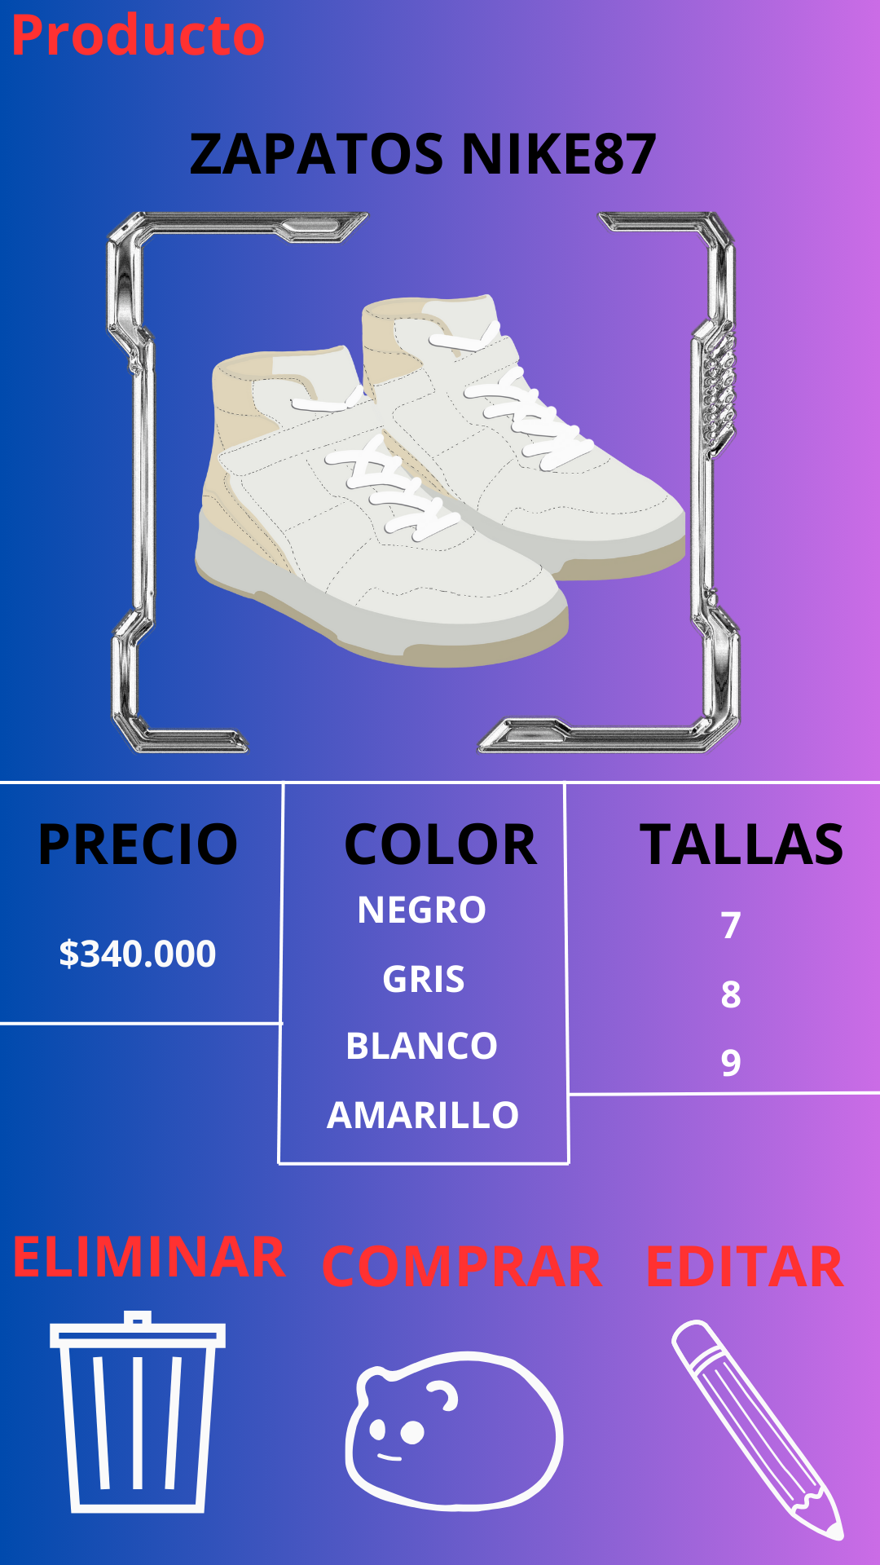

HU004
Código | Nombre | Descripción | Responsable
HU004 | Carrito |  | Sofia Linares

 | Identificador | HU004
 | Nombre | Carrito
 | Descripción | El usuario puede ver y editar los productos agregados a su carrito.
 | Criterios de aceptación | El sistema muestra una lista de productos en el carrito
 |  | El sistema permite editar la cantidad de productos.
 |  | El sistema permite eliminar productos del carrito.
 |  | El sistema muestra el subtotal y total.
 |  | El sistema permite aplicar cupones de descuento.
 |  | El sistema muestra un mensaje si un producto está agotado.
 |  | El sistema permite proceder a pagar.
 | Mockups | 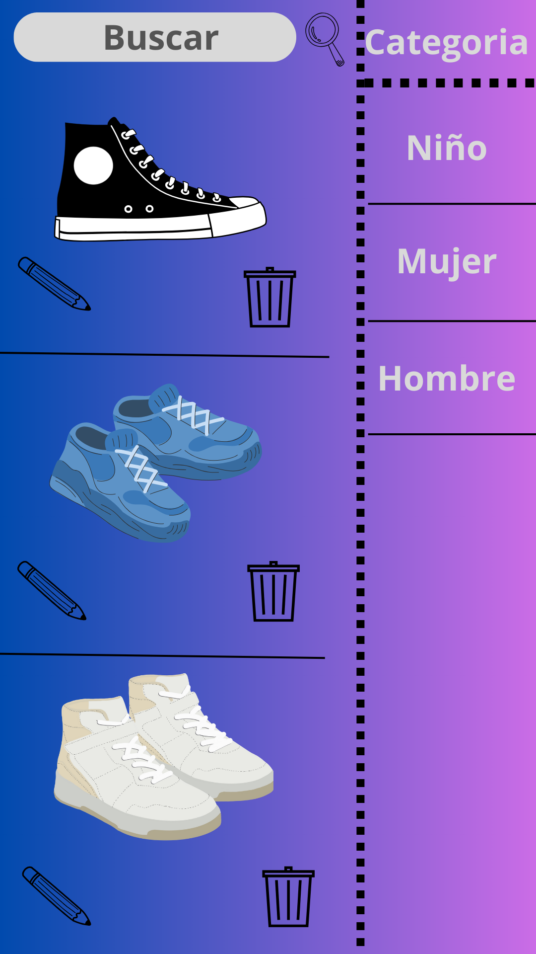

HU005
Código | Nombre | Descripción | Responsable
HU005 | Factura | El usuario puede ver la factura de su compra después de pagar. | Sofia Linares

 | Identificador | HU005
 | Nombre | Factura
 | Descripción | El usuario puede ver la factura de su compra después de pagar.
 | Criterios de aceptación | El sistema muestra la factura en formato PDF.
 |  | El sistema incluye información de la compra.
 |  | El sistema incluye detalles de pago.
 |  | El sistema permite imprimir la factura.
 |  | El sistema muestra un mensaje de confirmació
 |  | El sistema envía la factura al correo electrónico del usuario.
 | Mockups | 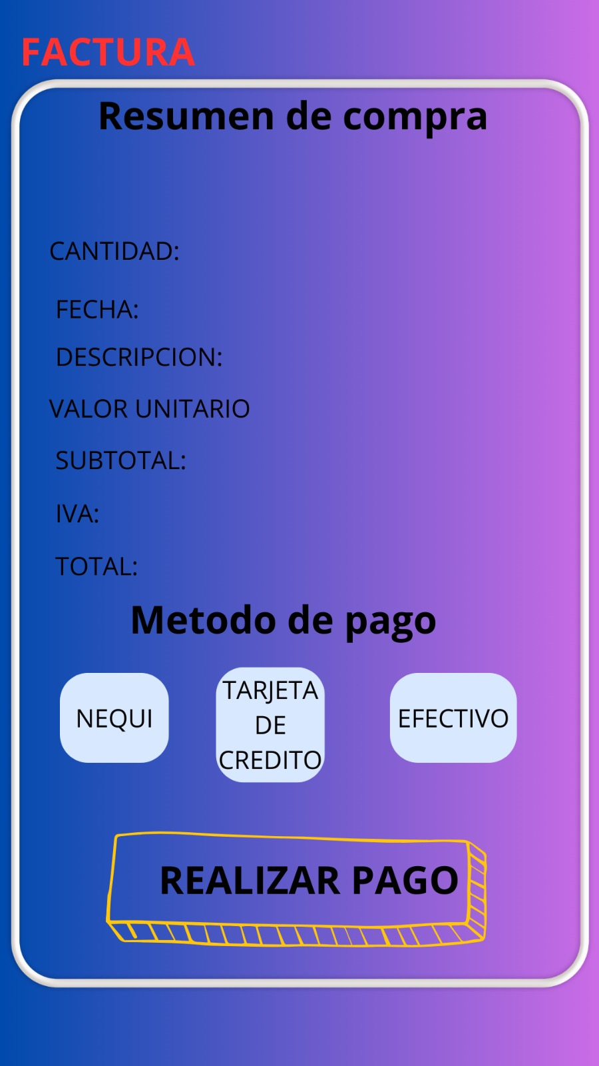

HU006
Código | Nombre | Descripción | Responsable
HU005 | Pedido | El usuario puede realizar un pedido después de pagar. | Sofia Linares

 | Identificador | HU005
 | Nombre | Pedido y Realizar pedido
 | Descripción | El usuario puede realizar un pedido después de pagar.
 | Criterios de aceptación | El sistema muestra un resumen del pedido.
 |  | El sistema incluye información de entrega.
 |  | El sistema incluye detalles de pago.
 |  | El sistema permite cancelar el pedido.
 |  | El sistema muestra un mensaje de confirmación.
 |  | El sistema envía un correo electrónico de confirmación.
 |  | El sistema actualiza el estado del pedido en tiempo real.
 | Mockups | 